evidencia
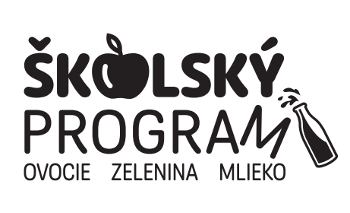
Evidencia príjmu a výdaja dodávok v Školskom programe v školskom roku 2024/2025
 |  | Škola:
 |  | Druh / názov výrobku:
 |  | Veľkosť balenia:
 |  | Meno a podpis zodpovednej osoby:
● podľa §6 ods.20 NV č.200/2019 Z.z. v znení platnom od 1.9.2024 je škola povinná viesť evidenciu o prijatých a vydaných školských výrobkoch min. v rozsahu dátum, množstvo a počet detí ● evidenciu dodaných školských výrobkov na sprievodné vzdelávacie opatrenia (ochutnávku) evidujete zvlášť + príloha - č.7B-Hlásenie školy o realizácii SVO (príloha k príručke pre žiadateľov) ● Pri baleniach spracovaného ovocia a zeleniny (šťavy 100%, pyré, jablkové lupienky) je potrebné viesť aj oddelenú evidenciu druhov veľkosti balení (napr. 0,2L, 0,25L, 3L šťava). ● Ak realizujete Školský program cez ŠJ je potrebné viesť oddelenú evidenciu aj na skladových kartách (zvlášť na druhy a typy balení výrobkov Školského programu)

DODANÉ školské OZ |  |  | VYDANÉ školské OZ
Dátum dodania: | Počet porcií | kg (L) | Dátum výdaja * | Dochádzka detí v deň výdaja | Počet porcií/kg | Zostatok porcií | Podpis

* v prípade výdaja cez ŠJ - "školské ovocie a výrobky z ovocia - Školský program EÚ s finančnou pomocou Európskej únie a národných zdrojov" (označené v jedálnom lístku)

